申込書（食品部門）
食 品 部 門 |  |  |  |  |  |  | 令和元年度むらおこし特産品コンテスト出品申込書
 |  |  |  |  |  |  |  |  |  |  |  |  | 提出日 |  |  |  | 月 |  |  | 日

県連名 |  |  |  |  |  | 商工会連合会 |  |  |  | ﾌ ﾘ ｶﾞ ﾅ
 |  |  |  |  |  |  |  |  |  | 担当者名
e-mail

ﾌ ﾘ ｶﾞ ﾅ |  |  |  |  |  |  | 県連・商工会 |  |  | ﾌ ﾘ ｶﾞ ﾅ
商工会名 |  |  |  |  |  |  |  |  |  | 主担当者名
ＴＥＬ |  |  |  |  |  |  |  |  |  | ＦＡＸ
e-mail

①全国展開支援事業の採択が |  |  |  |  |  | ＜↓選んでください↓＞ |  |  | 有る場合➔ |  | 平成 |  | 年 | 事業名：
②農商工等連携事業計画認定を |  |  |  |  |  | ＜↓選んでください↓＞ |  |  | 受けている➔ |  | 平成 |  | 年 | 事業名：
③地域産業資源事業計画認定を |  |  |  |  |  | ＜↓選んでください↓＞ |  |  | 受けている➔ |  | 平成 |  | 年 | 事業名：
④新連携計画認定を |  |  |  |  |  | ＜↓選んでください↓＞ |  |  | 受けている➔ |  | 平成 |  | 年 | 事業名：

特産品開発属性 |  |  | ＜↓選んでください↓＞ |  |  |  |  |  |  |  |  |  |  |  |  | 平成 |  | 年度開発
ﾌ ﾘ ｶﾞ ﾅ
出品商品名
出品事業者 連絡先 |  |  | ﾌ ﾘ ｶﾞ ﾅ |  |  |  |  |  |  |  |  |  |  |  | ﾌ ﾘ ｶﾞ ﾅ
 |  |  | 事業社名 |  |  |  |  |  |  |  |  |  |  |  | 担当者名
 |  |  | ﾌ ﾘ ｶﾞ ﾅ |  |  | 〒
 |  |  | 所在地
 |  |  | ＴＥＬ |  |  |  |  |  |  |  |  |  | ＦＡＸ
e-mail
ホームページアドレス
補助事業実施年 |  |  | ＜↓選んでください↓＞ |  |  |  |  |  | 事業名
主要原材料 （名称・産地） |  |  |  |  |  |  |  |  |  |  |  |  | 含有 ｱﾚﾙｷﾞｰ 物質
当該特産品年間販売額 （単位：円） |  |  | 平成28年度以前（計） |  |  |  |  |  | 平成29年度 |  |  |  | 平成30年度 |  |  |  | 令和元年度見込み

当該特産品 生産企業概要 |  |  | 企業形態 |  |  |  |  |  | 法人分類 |  |  |  |  | その他
 |  |  | ＜↓選んでください↓＞ |  |  |  |  |  | ＜↓選んでください↓＞
従業員数 |  |  | 全従業員数 |  |  |  |  |  |  | 人 | 当該特産品に関わる従業員数 |  |  |  |  |  |  |  |  |  | 人
資本金（単位：円） |  |  |  |  |  |  | 円 | 平成 |  | 年 |  | 月
出品商品について |  |  | 取扱注意事項 |  |  |  |  | 審査会当日の試食方法
 |  |  | ＜↓選んでください↓＞
 |  |  | その他の場合記入欄

◆注意事項 出品１点につき、本申込書１枚の申請をお願いします。

 |  |  |  |  |  |  |  |  | 提 出 先
 |  |  |  |  |  |  |  |  | 【E-mail】 toku3@staff-alpha.co.jp 「むらおこし特産品コンテスト」事務局 （株式会社スタッフアルファ 内） 担当：菊地このみ・三野佳音 TEL.03-5674-2295 FAX. 03-5696-6341
提出期限

９月２４日㈫17時必着

※このデータは原則として、コンテスト審査資料として使用させていただきます。 |  |  |  |  |  |  |  |  |  |  |  |  |  |  |  |  |  | 事務局管理番号

別紙１（食品部門） |  |  |  |  |  |  | 令和元年度むらおこし特産品コンテスト出品申込書
 |  |  |  |  |  |  |  |  | 事業者名 |  |  | 0
 |  |  |  |  |  |  |  |  | 出品商品名 |  |  | 0
◆出品商品の特徴や今後の見通しなどを記入してください。
開発の きっかけ
味覚・品質・ 機能 について
デザイン、 パッケージ の工夫
ターゲット とする 業種・業態
今後の 販売戦略
おすすめの 食べ方
◆当該特産品による主要な受章状況について記入してください。
受章年度 |  | 審査会名 |  |  |  |  |  |  |  |  |  | 受 賞 名
《例》 平成18年 |  | 《例》 ○△◇県名産品コンテスト審査会 |  |  |  |  |  |  |  |  |  | 《例》 ○○○県知事賞
＜↓選んでください↓＞
＜↓選んでください↓＞
＜↓選んでください↓＞
◆事業者に対する賞罰・違反歴の有無について記入してください。
① | ＪＡＳ法 |  |  |  |  |  |  |  | 過去、事業者に対して賞罰・違反歴は |  |  |  |  |  |  |  | ＜↓選んでください↓＞
② | 食品衛生法 |  |  |  |  |  |  |  | 過去、事業者に対して賞罰・違反歴は |  |  |  |  |  |  |  | ＜↓選んでください↓＞
③ | 容器・包装リサイクル法 |  |  |  |  |  |  |  | 過去、事業者に対して賞罰・違反歴は |  |  |  |  |  |  |  | ＜↓選んでください↓＞
④ | 製造物責任法（ＰＬ法） |  |  |  |  |  |  |  | 過去、事業者に対して賞罰・違反歴は |  |  |  |  |  |  |  | ＜↓選んでください↓＞
※重要！！ 地元所轄保健所ですでに食品表示の相談・改善が行われている場合は下記に■印を記してください。
地元所轄保健所の検査を |  |  |  |  |  |  | □ | 受けている |  |  | □ | 受けていない
検査を行った保健所・機関名
当該出品商品に表示しているＪＡＳ法・食品衛生法及び、容器包装リサイクル法等表示の画像を添付してください。
→どちらで作成されたものか 選択した方を■印を記してください |  |  |  | □ | 旧基準 |  |  | □ | 新基準 |  |  |  |  |  |  |  | 容器包装リサイクル法 等の 識別表示画像を 見やすく添付してください
※新基準は栄養成分表示も貼付願います
表示シール等の画像を 必ず添付してください |  |  |  |  |  |  | 栄養成分表示の画像を 必ず添付してください

別紙２（食品部門） |  |  |  |  |  |  | 令和元年度むらおこし特産品コンテスト出品申込書
 |  |  |  |  |  |  |  |  | 事業者名 |  |  | 0
 |  |  |  |  |  |  |  |  | 出品商品名 |  |  | 0
◆出品商品の写真を３種類貼付けてください
① 外装 | ① 外 装 （パッケージが判るもの）

②内容 | ② 内 容 （包装をすべて外したもの）

③盛 り 付け例 | ③ 盛り付け例 （調理例など）

別紙３（食品部門） |  |  |  |  |  |  | 令和元年度むらおこし特産品コンテスト出品申込書
出品商品ガイドブック掲載用 |  |  |  |  |  |  |  |  | 事業者名 |  |  | 0
 |  |  |  |  |  |  |  |  | 出品商品名 |  |  | 0

ﾌ ﾘ ｶﾞ ﾅ |  |  | 0
出品商品名 |  |  | 0
ﾌ ﾘ ｶﾞ ﾅ |  |  |  |  |  |  |  |  |  |  |  |  |  |  |  |  |  |  | ｼｮｳｺｳｶｲ
県名/商工会名 |  |  |  |  |  | 都.道.府.県 |  |  |  |  |  |  |  |  |  |  |  |  | 商工会
ﾌ ﾘ ｶﾞ ﾅ
出品事業者名
出品商品の 連絡・問合せ先 （対流通向け） |  |  | ﾌ ﾘ ｶﾞ ﾅ |  |  | 〒
 |  |  | 所在地
 |  |  | ＴＥＬ |  |  |  |  |  |  |  |  |  | ＦＡＸ
 |  |  | Ｈ．Ｐ
参考価格/個 （税抜き） |  |  |  |  |  |  |  | 円 | 入 数 |  |  | ＜↓単位↓＞ |  | ﾊﾟｯｹｰｼﾞ形態
 |  |  |  |  |  |  |  |  |  |  |  |  |  | 内容量 （入数合計） |  |  |  |  | ＜↓単位↓＞
主な原材料 |  |  |  |  |  |  |  |  | 商品サイズ | W |  |  | mm
 |  |  |  |  |  |  |  |  |  | H |  |  | mm | 商品総重量 |  |  |  |  | ＜↓単位↓＞
 |  |  |  |  |  |  |  |  |  | D |  |  | mm
原料産地 |  |  |  |  |  |  |  |  | ↑ガイドブックへの出品 は１サイズのみとし、 袋・パッケージ自体の サイズを記載ください |  |  |  |  | 流通温度帯 |  |  | ＜↓選択↓＞
 |  |  |  |  |  |  |  |  |  |  |  |  |  | 賞味期限 |  |  |  |  | 日

商品分類 |  |  |  |  | ⇐ ①農産加工品 ②畜産加工品 ③水産加工品 ④健康食品 ⑤飲料 ⑥菓子類 ⑦麺/ご飯類
商品の アピールポイント
商品の説明

◆注意事項 出品１点につき、本申込書１枚の申請をお願いします。
※このデータは出展商品ガイドブック掲載資料として使用させていただきます。

申込書記入例（食品部門）
食 品 部 門 |  |  |  |  |  |  |  | 令和元年度むらおこし特産品コンテスト出品申込書
 |  |  |  |  |  |  |  |  |  |  |  |  |  | 提出日 |  | 9 |  | 月 | 20 |  | 日

県連名 |  | ○○〇県 |  |  |  |  | 商工会連合会 |  |  |  | ﾌ ﾘ ｶﾞ ﾅ |  |  | ニッポン ﾖｼｺ
 |  |  |  |  |  |  |  |  |  |  | 担当者名 |  |  | 日本 良子
e-mail |  | tokusan@shokokai.or.jp

ﾌ ﾘ ｶﾞ ﾅ |  | ﾏﾙﾏﾙｼ |  |  |  |  |  | 県連・商工会 |  |  | ﾌ ﾘ ｶﾞ ﾅ |  |  | ｼｮｳｺｳ ｼﾞﾛｳ
商工会名 |  | ○○市 |  |  |  |  |  |  |  |  | 主担当者名 |  |  | 商工 二郎
ＴＥＬ |  | 0000-00-0000 |  |  |  |  |  |  |  |  | ＦＡＸ |  |  | 0000-00-0000
e-mail |  | jirou@shokokai.or.jp

①全国展開支援事業の採択が |  |  |  |  |  |  | 無い |  |  | 有る場合➔ |  | 平成 | 無し | 年 | 事業名： |  | 無し
②農商工等連携事業計画認定を |  |  |  |  |  |  | 受けている |  |  | 受けている➔ |  | 平成 | 13 | 年 | 事業名： |  | ○県○産海老に拘った製造・販売事業
③地域産業資源事業計画認定を |  |  |  |  |  |  | 受けている |  |  | 受けている➔ |  | 平成 | 21 | 年 | 事業名： |  | ○県○産海老を使用した煎餅の販売
④新連携計画認定を |  |  |  |  |  |  | 受けていない |  |  | 受けている➔ |  | 平成 | 無し | 年 | 事業名： |  | 無し

特産品開発属性 |  |  |  | ③商工会の指導助言のもとに開発された特産品 |  |  |  |  |  |  |  |  |  |  |  |  | 平成 | 20 | 年度開発
ﾌ ﾘ ｶﾞ ﾅ |  |  |  | ﾄｸｻﾝｶｲｾﾝｾﾝﾍﾞｲ
出品商品名 |  |  |  | 特産海鮮せんべい
出品事業者 連絡先 |  |  |  | ﾌ ﾘ ｶﾞ ﾅ |  |  | ｶﾌﾞ ｱｶｻﾀﾅ |  |  |  |  |  |  |  |  | ﾌ ﾘ ｶﾞ ﾅ |  |  | ﾅｶﾍﾞ ﾊﾅｺ
 |  |  |  | 事業社名 |  |  | ㈱あかさたな |  |  |  |  |  |  |  |  | 担当者名 |  |  | 中部 花子
 |  |  |  | ﾌ ﾘ ｶﾞ ﾅ |  |  | 〒 | 123-4567 |  |  | ﾏﾙﾏﾙｹﾝﾏﾙﾏﾙｼﾏﾙﾏﾙﾏﾁﾏﾙﾏﾙ
 |  |  |  | 所在地 |  |  | ○○県○○市○○町○○１－２－３
 |  |  |  | ＴＥＬ |  |  | 0000-00-0000 |  |  |  |  |  |  | ＦＡＸ |  |  | 0000-00-0000
e-mail |  |  |  | iroha@nihon.co.jp
ホームページアドレス |  |  |  | http://www.sample.jp
補助事業実施年 |  |  |  | 平成26年 |  |  |  |  |  | 事業名 |  |  | 水産販路拡大事業
主要原材料 （名称・産地） |  |  |  | エビ、カニ |  |  |  |  |  |  |  |  |  | 含有 ｱﾚﾙｷﾞｰ 物質 |  |  | エビ、カニ
当該特産品年間販売額 （単位：円） |  |  |  | 平成28年度以前（計） |  |  |  |  |  | 平成29年度 |  |  |  | 平成30年度 |  |  |  | 令和元年度見込み
 |  |  |  | ¥1,000,000 |  |  |  |  |  | ¥1,500,000 |  |  |  | ¥3,000,000 |  |  |  | ¥4,000,000
当該特産品 生産企業概要 |  |  |  | 企業形態 |  |  |  |  |  | 法人分類 |  |  |  |  | その他
 |  |  |  | 法人 |  |  |  |  |  | 株式会社
従業員数 |  |  |  | 全従業員数 |  |  |  |  | 15 |  | 人 | 当該特産品に関わる従業員数 |  |  |  |  |  |  |  | 15 |  | 人
資本金（単位：円） |  |  |  | ¥20,000,000 |  |  |  | 円 | 平成 | 2 | 年 | 3 | 月
出品商品について |  |  |  | 取扱注意事項 |  |  |  |  | 審査会当日の試食方法
 |  |  |  | その他
 |  |  |  | その他の場合記入欄
 |  |  |  | 湿度に注意してください
◆注意事項 出品１点につき、本申込書１枚の申請をお願いします。

 |  |  |  |  |  |  |  |  |  | 提 出 先
 |  |  |  |  |  |  |  |  |  | 【E-mail】 toku3@staff-alpha.co.jp 「むらおこし特産品コンテスト」事務局 （株式会社スタッフアルファ 内） 担当：菊地このみ・三野佳音 TEL.03-5674-2295 FAX. 03-5696-6341
提出期限

９月２４日㈫ 17時必着

※このデータは原則として、コンテスト審査資料として使用させていただきます。

別紙１（食品部門） |  |  |  |  |  |  |  | 令和元年度むらおこし特産品コンテスト出品申込書
 |  |  |  |  |  |  |  |  |  | 事業者名 |  |  | ㈱あかさたな
 |  |  |  |  |  |  |  |  |  | 出品商品名 |  |  | 特産海鮮せんべい
◆出品商品の特徴や今後の見通しなどを記入してください。
開発の きっかけ |  |  | エビとカニの粉末をふんだんに使用した、地元の海の風味が味わえる 土産品の開発に取り組みました。
味覚・品質・ 機能 について |  |  | エビとカニの粉末をたっぷり使用しているので、食べるごとに口の中 いっぱいに海の味覚が楽しめます。
デザイン、 パッケージ の工夫 |  |  | 海と特産品のエビ・カニのイラストを大きくパッケージにデザインすることで、 商品特徴を明快にアピールしました。また、一部を透明フィルムにして、 商品そのものを見えるように工夫しました。
ターゲット とする 業種・業態 |  |  | 子どもから老人まで幅広いターゲットを設定しています。
今後の 販売戦略 |  |  | 通信販売、展示商談会など、物産展に積極的に出店する。
おすすめの 食べ方 |  |  | １口サイズなので、いつでもどこでもそのまますぐに食べられます。
◆当該特産品による主要な受章状況について記入してください。
受章年度 |  |  | 審査会名 |  |  |  |  |  |  |  |  |  | 受 賞 名
《例》平成16年 |  |  | 《例》 ○△◇県名産品コンテスト審査会 |  |  |  |  |  |  |  |  |  | 《例》 ○○○県知事賞
平成26年 |  |  | 平成27年度特産品コンテスト審査会 |  |  |  |  |  |  |  |  |  | 中小企業庁長官賞（食品部門）
平成26年 |  |  | ○○○物産展 |  |  |  |  |  |  |  |  |  | ○○物産展特別賞
＜↓選んでください↓＞
◆事業者に対する賞罰・違反歴の有無について記入してください。
① | ＪＡＳ法 |  |  |  |  |  |  |  |  | 過去、事業者に対して賞罰・違反歴は |  |  |  |  |  |  |  | 無い
② | 食品衛生法 |  |  |  |  |  |  |  |  | 過去、事業者に対して賞罰・違反歴は |  |  |  |  |  |  |  | 無い
③ | 容器・包装リサイクル法 |  |  |  |  |  |  |  |  | 過去、事業者に対して賞罰・違反歴は |  |  |  |  |  |  |  | 無い
④ | 製造物責任法（ＰＬ法） |  |  |  |  |  |  |  |  | 過去、事業者に対して賞罰・違反歴は |  |  |  |  |  |  |  | 無い
※重要！！ 地元所轄保健所ですでに食品表示の相談・改善が行われている場合は下記に■印を記してください。
地元所轄保健所の検査を |  |  |  |  |  |  |  | ■ | 受けている |  |  | □ | 受けていない
検査を行った保健所・機関名 |  |  |  |  |  |  |  | 〇×△市〇〇保健所
当該出品商品に表示しているＪＡＳ法・食品衛生法及び、容器包装リサイクル法等表示の画像を添付してください。
→どちらで作成されたものか 選択した方を■印を記してください |  |  |  |  | □ | 旧基準 |  |  | ■ | 新基準 |  |  |  |  |  |  |  | 容器包装リサイクル法等の 識別表示の画像を 見やすく添付してください
※新基準は栄養成分表示も貼付願います
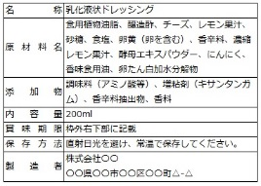 表示シール等の画像を 必ず添付してください |  |  |  |  |  |  |  | 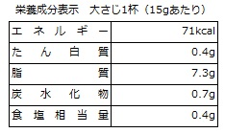 栄養成分表示の画像を 必ず添付してください
ＳＡＭＰＬＥ

ＳＡＭＰＬＥ
ＳＡＭＰＬＥ

ＳＡＭＰＬＥ

別紙２（食品部門） |  |  |  |  |  |  |  | 令和元年度むらおこし特産品コンテスト出品申込書
 |  |  |  |  |  |  |  |  |  | 事業者名 |  |  | ㈱あかさたな
 |  |  |  |  |  |  |  |  |  | 出品商品名 |  |  | 特産海鮮せんべい
◆出品商品の写真を３種類貼付けてください
① 外装 | 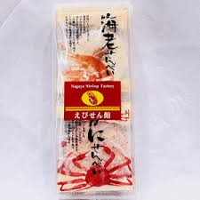 ① 外 装 （パッケージが判るもの）

ＳＡＭＰＬＥ

②内容 | 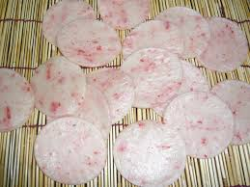 ② 内 容 （包装をすべて外したもの）

ＳＡＭＰＬＥ

③盛 り 付け例 | 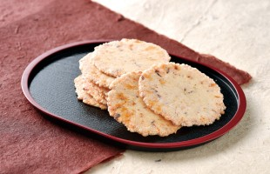 ③ 盛り付け例 （調理例など）
ＳＡＭＰＬＥ

別紙３（食品部門） |  |  |  |  |  |  |  | 令和元年度むらおこし特産品コンテスト出品申込書
出品商品ガイドブック掲載用 |  |  |  |  |  |  |  |  |  | 事業者名 |  |  | ㈱あかさたな
 |  |  |  |  |  |  |  |  |  | 出品商品名 |  |  | 特産海鮮せんべい

ﾌ ﾘ ｶﾞ ﾅ |  |  |  | ﾄｸｻﾝｶｲｾﾝｾﾝﾍﾞｲ
出品商品名 |  |  |  | 特産海鮮せんべい
ﾌ ﾘ ｶﾞ ﾅ |  |  |  | ﾏﾙﾏﾙｹﾝ |  |  |  |  |  | ﾏﾙﾏﾙｼ |  |  |  |  |  |  |  |  |  | ｼｮｳｺｳｶｲ
県名/商工会名 |  |  |  | ○○県 |  |  | 都.道.府.県 |  |  | ○○市 |  |  |  |  |  |  |  |  |  | 商工会
ﾌ ﾘ ｶﾞ ﾅ |  |  |  | ｶﾌﾞ ｲﾛﾊﾆﾎﾍﾄ
出品事業者名 |  |  |  | ㈱いろはにほへと
出品商品の 連絡・問合せ先 （対流通向け） |  |  |  | ﾌ ﾘ ｶﾞ ﾅ |  |  | 〒 | 123-4567 |  |  | ﾏﾙﾏﾙｹﾝﾏﾙﾏﾙｼﾏﾙﾏﾙﾏﾁﾏﾙﾏﾙ
 |  |  |  | 所在地 |  |  | ○○県○○市○○町○○7-7-7
 |  |  |  | ＴＥＬ |  |  | 0000-00-0000 |  |  |  |  |  |  | ＦＡＸ |  |  | 0000-00-0000
 |  |  |  | Ｈ．Ｐ |  |  | http://www.sample.jp
参考価格/個 （税抜き） |  |  |  | 1,000 |  |  |  |  | 円 | 入 数 | 10 |  | 個入 |  | ﾊﾟｯｹｰｼﾞ形態 |  |  | 紙製化粧袋
 |  |  |  |  |  |  |  |  |  |  |  |  |  |  | 内容量 （入数合計） |  |  | 500 |  | g
主な原材料 |  |  |  | エビ・カニ |  |  |  |  |  | 商品サイズ | W | 150 |  | mm |  |  |  |  |  | 1個50ｇ 10個入り
 |  |  |  |  |  |  |  |  |  |  | H | 200 |  | mm | 商品総重量 |  |  | 530 |  | g |  |  | チルド | 冷凍
 |  |  |  |  |  |  |  |  |  |  | D | 30 |  | mm
原料産地 |  |  |  | エビ（○県○市産） カニ（○県○市産） |  |  |  |  |  | ↑ガイドブックへの出品 は１サイズのみとし、 袋・パッケージ自体の サイズを記載ください |  |  |  |  | 流通温度帯 |  |  | 常温 |  |  |  |  | 箱 | 本 | 個 | セット
 |  |  |  |  |  |  |  |  |  |  |  |  |  |  | 賞味期限 |  |  | 120 |  | 日

商品分類 |  |  |  | 6 |  | ⇐ ①農産加工品 ②畜産加工品 ③水産加工品 ④健康食品 ⑤飲料 ⑥菓子類 ⑦麺/ご飯類
商品の アピールポイント |  |  |  | 美味しいエビとカニがデュエットした、本格海鮮煎餅
商品の説明 |  |  |  | 口の中に広がる磯の香りがたまらない。海老と蟹の粉末が煎餅全体に
 |  |  |  | 行きわたった風味豊かな海鮮煎餅です。

◆注意事項 出品１点につき、本申込書１枚の申請をお願いします。
※このデータは出展商品ガイドブック掲載資料として使用させていただきます。

申込書記入例（非食品部門）
非 食 品 部 門 |  |  |  |  |  |  | 令和元年度むらおこし特産品コンテスト出品申込書
 |  |  |  |  |  |  |  |  |  |  |  |  | 提出日 |  | 9 |  | 月 | 18 |  | 日

県連名 |  | ○△○県 |  |  |  | 商工会連合会 |  |  |  | ﾌ ﾘ ｶﾞ ﾅ |  |  | ｷｭｳｼｭｳ ﾖｼｵ
 |  |  |  |  |  |  |  |  |  | 担当者名 |  |  | 九州 良夫
e-mail |  | tokusan@shokokai.or.jp

ﾌ ﾘ ｶﾞ ﾅ |  | ﾏﾙﾏﾙﾏﾙｼ |  |  |  |  | 県連・商工会 |  |  | ﾌ ﾘ ｶﾞ ﾅ |  |  | ｼｮｳｺｳ ｻﾝｼﾛｳ
商工会名 |  | ○○〇市 |  |  |  |  |  |  |  | 主担当者名 |  |  | 商工 三四郎
ＴＥＬ |  | 0000-00-0000 |  |  |  |  |  |  |  | ＦＡＸ |  |  | 0000-00-0000
e-mail |  | S_sansirou@shokokai.or.jp

①全国展開支援事業の採択が |  |  |  |  |  | 無い |  |  | 有る場合➔ |  | 平成 |  | 年 | 事業名： |  | 無し
②農商工等連携事業計画認定を |  |  |  |  |  | 受けていない |  |  | 受けている➔ |  | 平成 |  | 年 | 事業名： |  | 無し
③地域産業資源事業計画認定を |  |  |  |  |  | 受けていない |  |  | 受けている➔ |  | 平成 |  | 年 | 事業名： |  | 無し
④新連携計画認定を |  |  |  |  |  | 受けていない |  |  | 受けている➔ |  | 平成 |  | 年 | 事業名： |  | 無し

特産品開発属性 |  |  |  | ④商工会地域の資源・技術等を活用した特産品 |  |  |  |  |  |  |  |  |  |  |  | 平成 | 1 | 年度開発
ﾌ ﾘ ｶﾞ ﾅ |  |  |  | ﾌﾞｼﾃﾞﾝ 101 ｶﾂﾋｺ
出品商品名 |  |  |  | 武士伝 No.101-勝彦
出品事業者 連絡先 |  |  |  | ﾌ ﾘ ｶﾞ ﾅ |  | ｶﾌﾞ ｲﾛﾊﾆﾎﾍﾄ |  |  |  |  |  |  |  |  | ﾌ ﾘ ｶﾞ ﾅ |  |  | ﾆﾎﾝ ﾊﾅｺ
 |  |  |  | 事業社名 |  | ㈱いろはにほへと |  |  |  |  |  |  |  |  | 担当者名 |  |  | 日本 花子
 |  |  |  | ﾌ ﾘ ｶﾞ ﾅ |  | 〒 | 123-4567 |  |  | ﾏﾙﾏﾙｹﾝﾏﾙﾏﾙｼﾏﾙﾏﾙﾏﾁﾏﾙﾏﾙ
 |  |  |  | 所在地 |  | ○○県○○市○○町○○7-7-7
 |  |  |  | ＴＥＬ |  | 0000-00-0000 |  |  |  |  |  |  | ＦＡＸ |  |  | 0000-00-0000
e-mail |  |  |  | iroha@nihon.co.jp
ホームページアドレス |  |  |  | http://www/sample.jp
補助事業実施年 |  |  |  | 平成23年 |  |  |  |  | 事業名 |  |  | 特産品開発事業
主要原材料 （名称・産地） |  |  |  | 椨粉、のり粉、香料、染料
当該特産品年間販売額 （単位：円） |  |  |  | 平成26年度以前（計） |  |  |  |  | 平成27年度 |  |  |  | 平成28年度 |  |  |  | 平成29年度見込み
 |  |  |  | ¥1,000,000 |  |  |  |  | ¥2,000,000 |  |  |  | ¥3,000,000 |  |  |  | ¥5,000,000
当該特産品 生産企業概要 |  |  |  | 企業形態 |  |  |  |  | 法人分類 |  |  |  |  | その他
 |  |  |  | 法人 |  |  |  |  | 組合 |  |  |  |  | 協働組合
従業員数 |  |  |  | 全従業員数 |  |  |  | 2 |  | 人 | 当該特産品に関わる従業員数 |  |  |  |  |  |  |  | 2 |  | 人
資本金（単位：円） |  |  |  | ー |  |  | 円 | 昭和 | 38 | 年 | 7 | 月
出品商品について |  |  |  | 出品商品の返却 |  |  |  | 審査会当日の展示・ディスプレイ方法
 |  |  |  | 返却希望（着払いで発送します） |  |  |  | 同梱した陳列棚を使用して、添付写真のようなディスプレイ をお願いします。

◆注意事項 出品１点につき、本申込書１枚の申請をお願いします。

 |  |  |  |  |  |  |  |  | 提 出 先
 |  |  |  |  |  |  |  |  | 【E-mail】 toku3@staff-alpha.co.jp 「むらおこし特産品コンテスト」事務局 （株式会社スタッフアルファ 内） 担当：菊地このみ・三野佳音 TEL.03-5674-2295 FAX. 03-5696-6341
提出期限

９月２４日㈫ 17時必着

※このデータは原則として、コンテスト審査資料として使用させていただきます。

別紙１（非食品部門） |  |  |  |  |  |  | 令和元年度むらおこし特産品コンテスト出品申込書
 |  |  |  |  |  |  |  |  | 事業者名 |  |  | ㈱いろはにほへと
 |  |  |  |  |  |  |  |  | 出品商品名 |  |  | 武士伝 No.101-勝彦
◆出品商品の特徴や今後の見通しなどを記入してください。
開発の きっかけ |  |  | 東北地方の復興を願って震災を経験した被災地同士が協力体制をとり、 東北の自然や美しさをイメージした香りの線香を開発し、被災地の復興と お互いの業界の発展に寄与することを目指す。
品質・機能 について |  |  | 古くからの伝統や技から生まれた、他の産地で真似のできない品質の良さ。
デザイン、 パッケージ の工夫 |  |  | 海外向けのコンセプトとして藍色、うぐいす色のたとう紙と和紙を使い、 着物をイメージした慶弔袋姿の商品に仕上げた。
ターゲット とする 業種・業態 |  |  | 供物としてのお香ではなく、香りを楽しむアイテムとして販売して いただける販売店
今後の 販売戦略 |  |  | 国内はもちろん、欧州諸国での販売を予定。
効果的な 使い方 |  |  | 御線香としてではなく、お香として焚くことで脳内に心地よさをもたらす 物質が分泌され、癒し効果があります。
◆当該特産品による主要な受章状況について記入してください。
受章年度 |  |  | 審査会名 |  |  |  |  |  |  |  |  | 受 賞 名
《例》 平成13年 |  |  | 《例》 ○△◇物産品審査会 |  |  |  |  |  |  |  |  | 《例》 ○○○大臣賞
平成26年 |  |  | 平成26年度特産品コンテスト審査会 |  |  |  |  |  |  |  |  | 経済産業大臣賞
平成26年 |  |  | ○○物産展 |  |  |  |  |  |  |  |  | ○○物産審査員特別賞
＜↓選んでください↓＞
◆事業者に対する賞罰・違反歴の有無について記入してください。
① | ＪＩＳ法 |  |  |  |  |  |  |  | 過去、事業者に対して賞罰・違反歴は |  |  |  |  |  |  |  | 無い
② | 薬事法 |  |  |  |  |  |  |  | 過去、事業者に対して賞罰・違反歴は |  |  |  |  |  |  |  | 無い
③ | 家庭用品品質表示法 |  |  |  |  |  |  |  | 過去、事業者に対して賞罰・違反歴は |  |  |  |  |  |  |  | 無い
④ | 容器・包装リサイクル法 |  |  |  |  |  |  |  | 過去、事業者に対して賞罰・違反歴は |  |  |  |  |  |  |  | 無い
⑤ | 製造物責任法（ＰＬ法） |  |  |  |  |  |  |  | 過去、事業者に対して賞罰・違反歴は |  |  |  |  |  |  |  | 無い
◆当該出品商品に表示しているＪＡＳ法及び、容器包装リサイクル法等表示の画像を添付してください。
表示シール等の画像を添付してください |  |  |  |  |  |  |  |  |  |  |  |  | 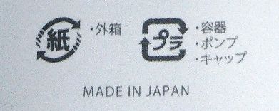 容器包装リサイクル法等の 識別表示の画像を 添付してください

該当なし
ＳＡＭＰＬＥ

別紙２（非食品部門） |  |  |  |  |  |  | 令和元年度むらおこし特産品コンテスト出品申込書
 |  |  |  |  |  |  |  |  | 事業者名 |  |  | ㈱いろはにほへと
 |  |  |  |  |  |  |  |  | 出品商品名 |  |  | 武士伝 No.101-勝彦
◆出品商品の写真を３種類貼付けてください
① 外装 | 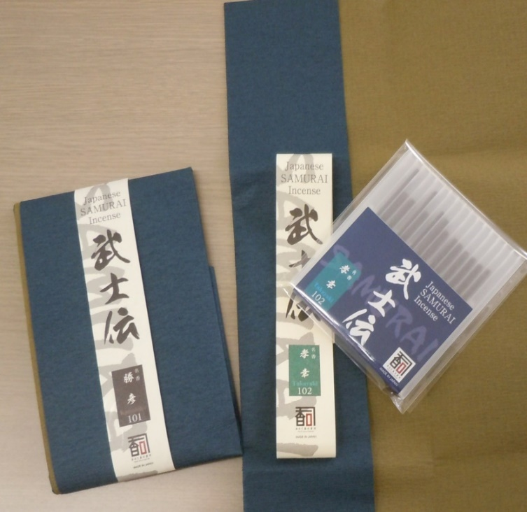 ① 外 装 （パッケージが判るもの）

ＳＡＭＰＬＥ

②内容 | 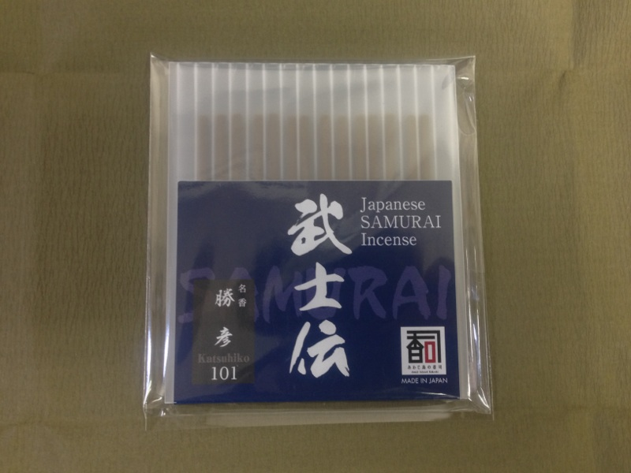 ② 内 容 （包装をすべて外したもの）

ＳＡＭＰＬＥ

③陳列例 | 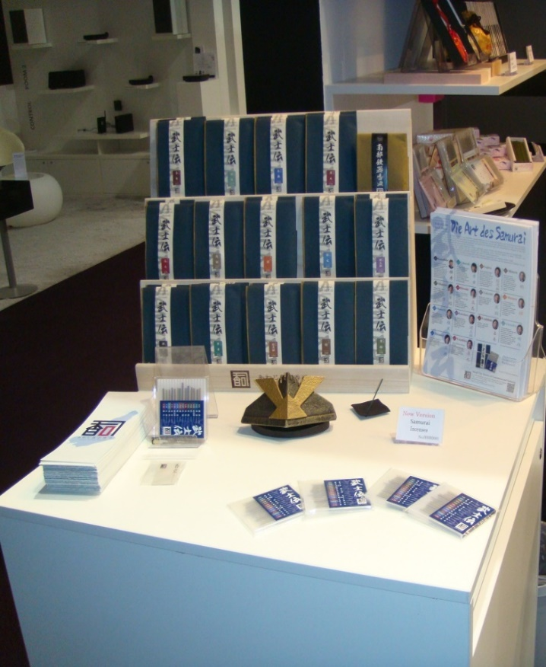 ③ 陳列例 （ディスプレイ方法など）

ＳＡＭＰＬＥ

別紙３（非食品部門） |  |  |  |  |  |  | 令和元年度むらおこし特産品コンテスト出品申込書
出品商品ガイドブック掲載用 |  |  |  |  |  |  |  |  | 事業者名 |  |  | ㈱いろはにほへと
 |  |  |  |  |  |  |  |  | 出品商品名 |  |  | 武士伝 No.101-勝彦

ﾌ ﾘ ｶﾞ ﾅ |  |  |  | ﾌﾞｼﾃﾞﾝ 101 ｶﾂﾋｺ
出品商品名 |  |  |  | 武士伝 No.101-勝彦
ﾌ ﾘ ｶﾞ ﾅ |  |  |  | マルマルｹﾝ |  |  |  |  | ﾏﾙﾏﾙﾞｼ |  |  |  |  |  |  |  |  |  | ｼｮｳｺｳｶｲ
県名/商工会名 |  |  |  | ○○県 |  | 都.道.府.県 |  |  | ○○市 |  |  |  |  |  |  |  |  |  | 商工会
ﾌ ﾘ ｶﾞ ﾅ |  |  |  | ｶﾌﾞ ｲﾛﾊﾆﾎﾍﾄ
出品事業者名 |  |  |  | ㈱いろはにほへと
出品商品の 連絡・問合せ先 （対流通向け） |  |  |  | ﾌ ﾘ ｶﾞ ﾅ |  | 〒 | 123-4567 |  |  | ﾏﾙﾏﾙｹﾝﾏﾙﾏﾙｼﾏﾙﾏﾙﾏﾁﾏﾙﾏﾙ
 |  |  |  | 所在地 |  | ○○県○○市○○町○○7-7-7
 |  |  |  | ＴＥＬ |  | 0000-00-0000 |  |  |  |  |  |  | ＦＡＸ |  |  | 0000-00-0000
 |  |  |  | Ｈ．Ｐ |  | http://www/sample.jp
参考価格/個 （税抜き） |  |  |  | 800 |  |  |  | 円 | 入 数 | 5 | 個入 |  |  | ﾊﾟｯｹｰｼﾞ形態 |  |  | たとう紙
 |  |  |  |  |  |  |  |  |  |  |  |  |  | 内容量 |  |  | 30 |  | g
 |  |  |  |  |  |  |  |  |  |  |  |  |  |  |  |  | １個5ｇ １箱６個入り
 |  |  |  |  |  |  |  |  |  |  |  |  |  | 商品総重量 |  |  | 30 |  | g |  |  |  | ケース | 箱 | 本 | 個 | セット
 |  |  |  |  |  |  |  |  |  |  |  |  |  | 発注単位 |  |  | 1 |  | 箱 |  |  | ＜↓単位↓＞ | ケース | 箱 | 本 | 個 | セット
商品サイズ |  |  |  | W | 150mm |  | × | Ｈ | 40ｍｍ |  |  |  | × | Ｄ | 20ｍｍ |  |  |  | ⇐単位も記入願います
主な原材料 |  |  |  | 椨粉、のり粉、香料、染料
原料産地 |  |  |  | 全て○○県産
商品分類 |  |  |  | 4 |  | ①木工品 ②陶磁器 ③家具 ④日用品 ⑤繊維製品 ⑥民芸品 ⑦装飾品 ⑧その他
商品の アピールポイント |  |  |  | 和をコンセプトにした香り「武士伝」
商品の説明 |  |  |  | 香りのマイスターが東北の自然や美しさをイメージ。
 |  |  |  | 情熱と鍛錬した技を一つの製品に仕上げたお香です。

◆注意事項 出品１点につき、本申込書１枚の申請をお願いします。
※このデータは出展商品ガイドブック掲載資料として使用させていただきます。

